상품제안서
N패드PRO 3채널 블루투스 키보드 | 상품코드: S01427

 |  |  |  |  |  |  | 02-713-8555 | www.synergygift.co.kr
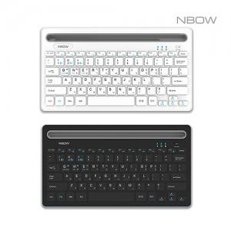 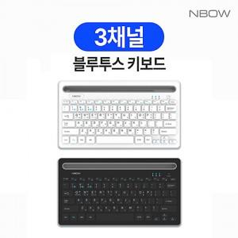

【상세/제작정보】 | 2채널 멀티페어링, 635g 경량 거치형 무선 블루투스 키보드

【인쇄/포장옵션】 | 레이저 / 포장지포장

【공급단가】 | 수량 | 50~ | 100~ | 300~ | 500~ | 1,000~
*VAT별도 | 화이트 | 15,500원 | 15,000원 | 14,400원 | 14,200원 | 13,900원
 | 블랙 | 15,500원 | 15,000원 | 14,400원 | 14,200원 | 13,900원

【상품 URL】 | https://www.synergygift.co.kr:443/src/goods_detail.php?gdno=17784

